Sheet1
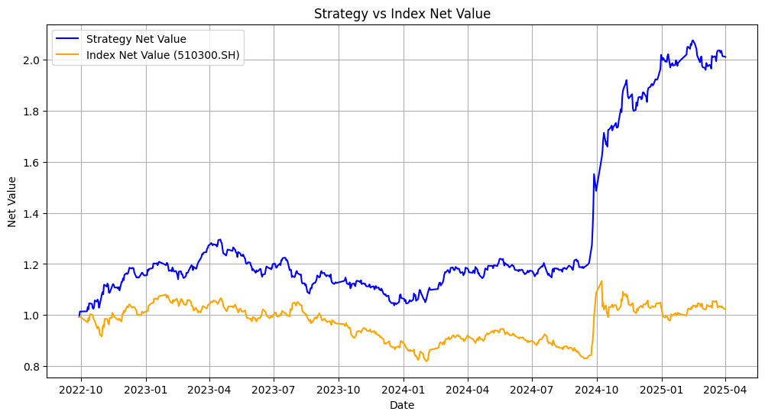
evaluation

模型评估： |  |  | accuracy | precision | recall | F1 score
 |  | transformer | 52.40% | 47.75% | 75.09% | 58.38%
 |  | vae | 52.56% | 47.78% | 72.12% | 57.48%
 |  | xgboost | 50.91% | 47.01% | 81.78% | 59.70%
 | baseline→ | flipping coins | 49.75% | 43.94% | 47.21% | 45.52%

 |  | * 三个模型的accuracy，precision，recall，F1 score均显著高于baseline。

回测结果
(2022.9.29-2025.4.2) |  |  | 年化收益率
 |  |  | Annualized Return
 |  | transformer | 19.53%
 |  | vae | 20.61%
 |  | xgboost | 33.86%

 |  | *策略：如果预测明天涨，则今天收盘时全仓买入，明天收盘时全仓卖出； 如果预测明天跌，则今天收盘时全仓卖出，明天收盘时全仓买入。

回测净值可视化 |  | 1. transformer
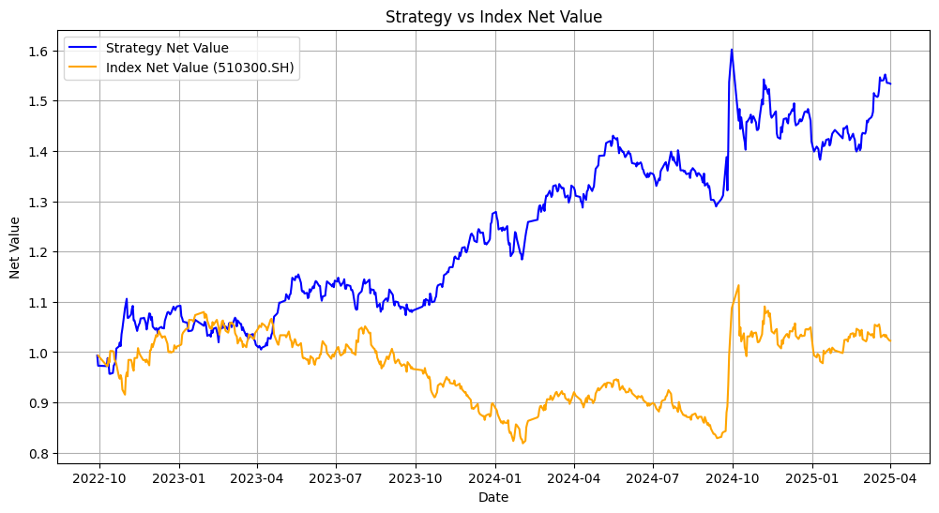

 |  | 2. vae
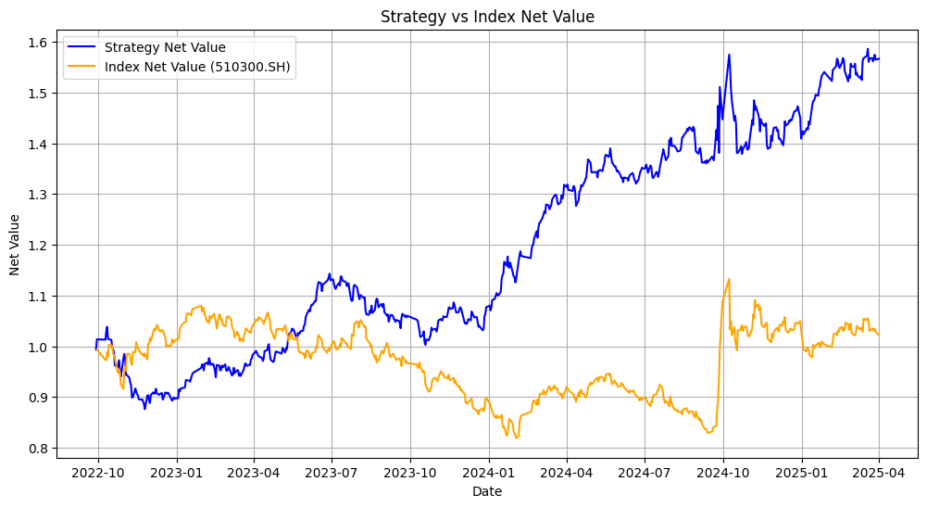

 |  | 3. xgboost

